DIAGNOSTICO DECHO
 |  |  |  |  |  | PROCESO DE GESTIÓN DOCUMENTAL |  |  |  |  |  |  |  |  | POLICÍA NACIONAL
Código:1GD-FR-0020
Fecha: 04/07/2018 |  |  |  |  |  | DIAGNÓSTICO INTEGRAL PARA LOS ARCHIVOS DE LA POLICÍA NACIONAL
Versión: 0

CIUDAD: Quibdó |  |  |  |  |  |  |  |  | FECHA ELABORACIÓN DEL DIAGNÓSTICO |  |  |  |  |  |  | 01 |  | 2 |  | 2022
RESPONSABLE DEL DILIGENCIAMIENTO: WILBER JULIAN CAICEDO
A. IDENTIFICACIÓN
CÓDIGO Y NOMBRE DE LA UNIDAD: 3.8.6.4. DEPARTAMENTO DE POLICIA CHOCÓ
FECHA DE CREACIÓN DE LA UNIDAD: 16 DE DICIEMBRE DE 1.960 |  |  |  |  |  |  |  |  | ACTO ADMINISTRATIVO DE CREACIÓN DE LA UNIDAD: RESOLUCIÓN NO. 2865
DIRECCIÓN DE LA UNIDAD: CALLE 29 No 1-60 BARRIO CRISTO REY |  |  |  |  |  |  |  |  | ACTO ADMINISTRATIVO VIGENTE DE LA UNIDAD:RESOLUCION No 00987 DEL 18 MARZO DEL 2013 ESTRUCTURA ORGANICA DEL DEPARTAMENTO
CORREO ELECTRÓNICO DE LA UNIDAD: DECHO.COMAN@POLICIA.GOV.CO |  |  |  |  |  |  |  |  | TELÉFONO: |  |  |  |  |  |  |  | IP: NO APLICA
A.1 DIRECTOR, COMANDANTE O JEFE DE LA UNIDAD:
NOMBRE: |  |  | CLAUDER ANTONIO CARDONA CATAÑO
GRADO: |  |  | CORONEL
CARGO: |  |  | COMANDANTE DEPARTAMENTO DE POLICIA CHOCÓ
TIEMPO EN EL CARGO:
A.2 ADMINISTRACIÓN DEL ARCHIVO
Jefe Grupo de Gestión Documental
NOMBRES Y APELLIDOS: WILBER JULIAN CAICEDO |  |  |  |  |  |  |  |  | CAPACITACIÓN O CURSOS EN GESTIÓN DOCUMENTAL Y ARCHIVÍSTICA
GRADO: SUBINTENDENTE |  |  |  |  |  |  |  |  | 1
CARGO: JEFE GESTION DOCUMENTAL DECHO
TIEMPO EN EL PROCESO DE GESTIÓN DOCUMENTAL
TIEMPO EN LA INSTITUCIÓN
CORREO INSTITUCIONAL
No. CELULAR
No IP DE LA OFICINA Y/O GRUPO NO APLICA
CONDICIÓN MÉDICO LABORAL:
Funciones del Jefe Grupo de Gestión Documental
1 | SUPERVISAR EL TRÁMITE EN LAS VENTANILLAS ÚNICAS DE LA DOCUMENTACIÓN OFICIAL A TRAVÉS DE MECANISMOS PARA QUE SE GARANTICE EL MANEJO EXPEDITO Y CONTROLADO DE LA CORRESPONDENCIA.
2 | VERIFICAR EL CUMPLIMIENTO A LOS LINEAMIENTOS DEL PROCESO DE GESTIÓN DOCUMENTAL, RESPECTO AL CONTROL DE REGISTROS PARA QUE SE EJECUTEN LAS DIRECTRICES Y REGULACIONES DE LOS ENTES COMPETENTES.
3 | SUPERVISAR LA EJECUCIÓN DEL PROCEDIMIENTO ARCHIVO CENTRAL CON EL FIN DE GARANTIZAR LA DISPONIBILIDAD E INTEGRIDAD DE LOS ACTIVOS DE INFORMACIÓN PARA LA CONSULTA
4 | PR O Y E C T A R L A S M O D I F I C A C I O N E S O ACTUALIZACIONES DE LAS TABLAS DE RETENCIÓN DOCUMENTAL CUANDO SE REQUIERA, PARA EL TRÁMITE RESPECTIVO ANTE EL COMITÉ DE ARCHIVO DE LA UNIDAD
Auxiliar de Archivo Central
NOMBRES Y APELLIDOS: LAURA VANESA ORTIZ ORTIZ |  |  |  |  |  |  |  |  | CAPACITACIÓN O CURSOS EN GESTIÓN DOCUMENTAL Y ARCHIVÍSTICA
GRADO:PATRULLERO |  |  |  |  |  |  |  |  | 1
CARGO: AUXILIAR DE ARCHIVO CENTRAL
TIEMPO EN EL PROCESO DE GESTIÓN DOCUMENTAL
TIEMPO EN LA INSTITUCIÓN
CORREO INSTITUCIONAL:
No. CELULAR
No IP DE LA OFICINA Y/O GRUPO NO APLICA
CONDICIÓN MÉDICO LABORAL:

NOMBRES Y APELLIDOS: JAMIS FRACTINI MOSQUERA NURILLO |  |  |  |  |  |  |  |  | CAPACITACIÓN O CURSOS EN GESTIÓN DOCUMENTAL Y ARCHIVÍSTICA
GRADO: ADS10 |  |  |  |  |  |  |  |  | 1
CARGO: AUXILIAR DE SERVICIO-10 (CUMPLE FUNCIONES DE RADICADOR DEL DEPARTAMENTO)
TIEMPO EN EL PROCESO DE GESTIÓN DOCUMENTAL
TIEMPO EN LA INSTITUCIÓN NO APLICA
CORREO INSTITUCIONAL:
No. CELULAR
No IP DE LA OFICINA Y/O GRUPO NO APLICA
CONDICIÓN MÉDICO LABORAL:
Funciones del Responsable Archivo Central
1 | REVISAR LOS PARÁMETROS ESTABLECIDOS EN GESTIÓN DOCUMENTAL CON EL FIN DE GARANTIZAR LOS NIVELES DE SEGURIDAD Y CONFIDENCIALIDAD DE LA INFORMACIÓN
2 | LLEVAR EL CONTROL DE LA ENTRADA Y SALIDA DE DOCUMENTOS QUE SE ENCUENTREN BAJO SU RESPONSABILIDAD SIGUIENDO LOS PROCEDIMIENTOS ESTABLECIDOS CON EL FIN DE PREVENIR LA PÉRDIDA DE INFORMACIÓN
3 | REVISAR LOS CONCEPTOS TÉCNICOS SOBRE GESTIÓN DOCUMENTAL EMITIDOS POR EL GRUPO CON EL FIN DE QUE CUMPLAN CON LAS DIRECTRICES DE LA INSTITUCIÓN Y ESTATAL
TALENTO HUMANO
GRADO | APELLIDOS Y NOMBRES |  |  |  | CÉDULA | CARGO ACTUAL | No. De Celular | TIEMPO DE SERVICIO EN LA UNIDAD |  |  | TIEMPO EN EL PROCESO DE GESTIÓN DOCUMENTAL |  |  | NIVEL ACADÉMICO |  |  |  |  | CONDICIÓN MÉDICO LABORAL
 |  |  |  |  |  |  |  | Años | Meses | Días | Años | Meses | Días
SI. | WILBER JULIAN CAICEDO |  |  |  |  | JEFE DE GESTION DOCUMENTAL
PT. | LAURA VANESA OPRTIZ ORTIZ |  |  |  |  | AUXILIAR DE ARCHIVO
ADS10 | JAMIS FRACTINI MOSQUERA mURILLO |  |  |  |  | AUXILIAR DE SERVICIO-10 (RADICADOR)

NIVEL DE LA UNIDAD |  |  |  |  | Asesor |  | Control |  | Operativo |  |  |  | Administrativo |  |  |  |  | Docente
 |  |  |  |  |  |  |  |  | x
JURISDICCIÓN |  |  |  |  | Dirección |  |  | Oficina Asesora |  |  | Región |  | Metropolitana |  | Departamento |  |  | Escuela de Policía |  |  | Centro de Instrucción
 |  |  |  |  |  |  |  |  |  |  |  |  |  |  | X
MISIÓN DE LA UNIDAD |  |  |  |  | LA MISIÓN DEL DEPARTAMENTO DE POLICÍA CHOCO ESTÁ ENCAMINADA A CREAR CONDICIONES DE SEGURIDAD PARA LA CONVIVENCIA CIUDADANA, MEDIANTE UN EFECTIVO SERVICIO FUNDAMENTADO EN LA PREVENCIÓN, INVESTIGACIÓN Y CONTROL DE DELITOS Y CONTRAVENCIONES, CONTRIBUYENDO A LAS CONDICIONES NECESARIAS PARA QUE LOS HABITANTES DENTRO DE SU JURISDICCIÓN, PUEDAN EJERCER SUS DERECHOS Y LIBERTADES PÚBLICAS.
SISTEMA DE ARCHIVO |  |  |  |  | Centralizado |  |  |  |  |  |  | Descentralizado
 |  |  |  |  | X
CLASES DE ARCHIVOS |  |  |  |  | Archivo de Gestión |  | Archivo de Central |  | Archivo Intermedio |  |  | Archivo Histórico |  |  | Número de Depósitos
 |  |  |  |  | X |  | X
NÚMERO DE DEPENDENCIAS |  |  |  |  | Operativas |  |  |  |  |  |  |  | Administrativas
 |  |  |  |  | 55 |  |  |  |  |  |  |  | 28
SERVICIOS QUE PRESTA |  |  |  |  | EL GRUPO DE GESTIÓN DOCUMENTAL - ARCHIVO CENTRAL PRESTA LOS SIGUIENTES SERVICIOS
 |  |  |  |  | 1 | Asesorías y Acompañamientos |  |  |  |  | Periodicidad |  | Mensual | Cantidad |  | DIARIO | Origen |  | Interno
 |  |  |  |  | 2 | Respuesta Derechos de Petición |  |  |  |  |  |  | Semanal |  |  | Periodicidad |  |  | Interno Y Externo
 |  |  |  |  | 3 | Prestamos y Consultas de Documentos |  |  |  |  |  |  | Semanal |  |  | DIARIO |  |  | Interno Y Externo
 |  |  |  |  | 4 | Transferencias Documentales |  |  |  |  |  |  | Anual |  |  | ANUAL |  |  | Interno
 |  |  |  |  | 5 | Requerimientos / Solicitudes |  |  |  |  |  |  | Semanal |  |  | Periodicidad |  |  | Interno Y Externo
 |  |  |  |  |  |  |  |  |  |  |  |  | Mensual
 |  |  |  |  |  |  |  |  |  |  |  |  | Semanal
 |  |  |  |  | PROCESOS TÉCNICOS DE REPROGRAFÍA DESARROLLADOS
 |  |  |  |  | DIGITALIZACIÓN | Unidad de Conservación | Periodicidad | Cantidad | MICROFILMACIÓN |  |  | Soporte |  |  |  | Periodicidad |  |  | Cantidad
 |  |  |  |  |  | Carpetas / Tomos | Anual | 21 |  |  |  | NO APLICA |  |  |  | NO APLICA |  |  | 0
 |  |  |  |  |  | Almacenamiento y Administración
 |  |  |  |  |  | Almacenamiento Interno Equipo de Computo
A.4 PRESUPUESTO ANUAL DEL ARCHIVO
PROPIO: ________________________________________________________ |  |  |  |  |  | ASIGNADO POR LA DEPENDENCIA: ________x______________ |  |  |  | SEGÚN NECESIDADES:______________________________________________________ |  |  |  |  |  |  | OTRO: ________________________________________
ASIGNACIÓN DE RUBROS PARA EL ARCHIVO:
...
B1. DATOS GENERALES Y UBICACIÓN DEL DEPÓSITO DE ARCHIVO
B.5 EQUIPOS Y ENSERES
Accesorio |  |  |  |  |  |  | Cantidad | Accesorio |  |  |  |  | Cantidad | Accesorio |  |  |  |  |  | Cantidad
Cuenta con extintores CO2 (cuantos): |  |  |  |  |  |  | 4 | Termohigrómetros |  |  |  |  | 1 | Puestos de Trabajo |  |  |  |  |  | 4
Cuenta con extintores Multipropósito(cuantos): |  |  |  |  |  |  | 1 | Equipos de Computo |  |  |  |  | 4 | Teléfonos |  |  |  |  |  | 0
Cuenta con extractores de aire (cuantos): |  |  |  |  |  |  | 0 | Escáneres |  |  |  |  | 1 | Unidades de Conservación (Cajas) |  |  |  |  |  | 695
Cuenta con sensores de movimiento: |  |  |  |  |  |  | 0 | Impresoras |  |  |  |  | 2 | Unidades de Conservación (Carpetas) |  |  |  |  |  | 2574
Deshumidificadores |  |  |  |  |  |  | 2 | Fotocopiadoras |  |  |  |  | 0 | Equipos de Microfilmación |  |  |  |  |  | 0
Otros, cuales? |  |  | LUXOMETRO
EVIDENCIA FOTOGRÁFICA
SE DEBERÁ ANEXAR FOTOGRAFÍAS QUE DEN CUANTA DE LAS CONDICIONES TÉCNICAS MÍNIMAS QUE PRESENTA LA ESTRUCTURA DEL ARCHIVO, EQUIPAMIENTO Y MOBILIARIO, ESTANTERÍA, SEÑALÉTICA Y SEGURIDAD, LAS ÁREAS COLINDANTES Y EL ESTADO DE LA INFORMACIÓN ADMINISTRADA POR LA UNIDAD
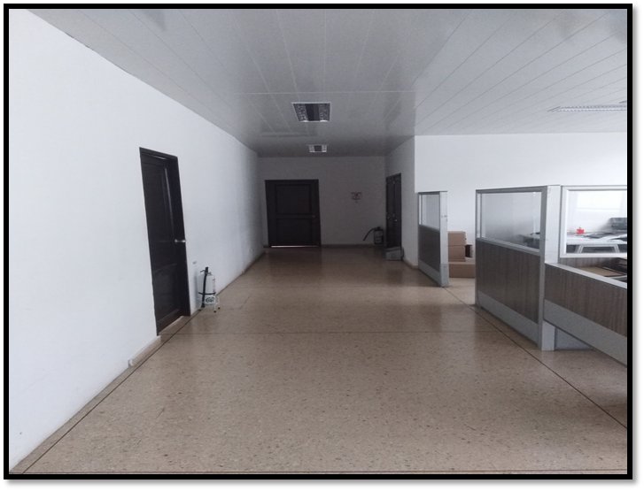
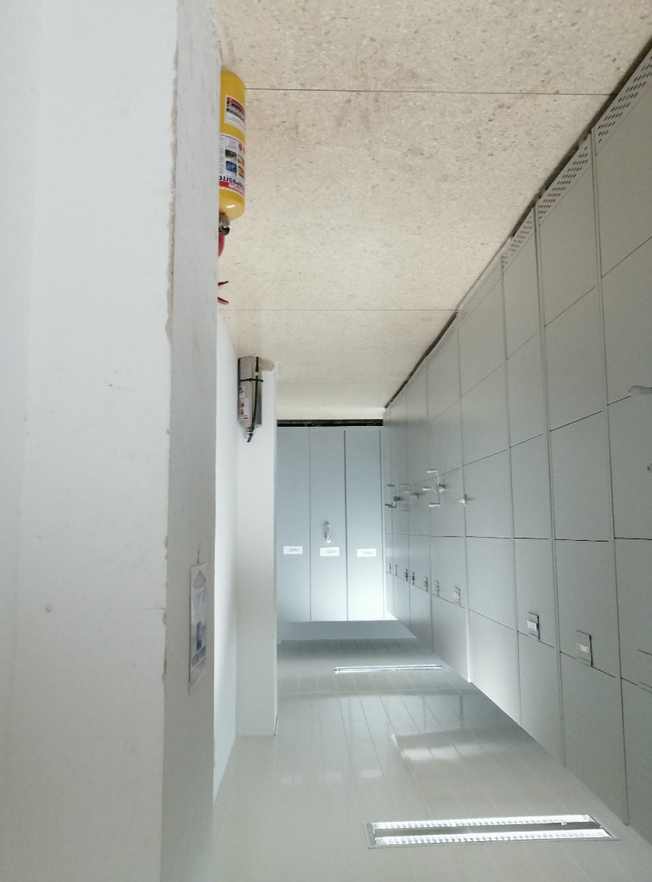
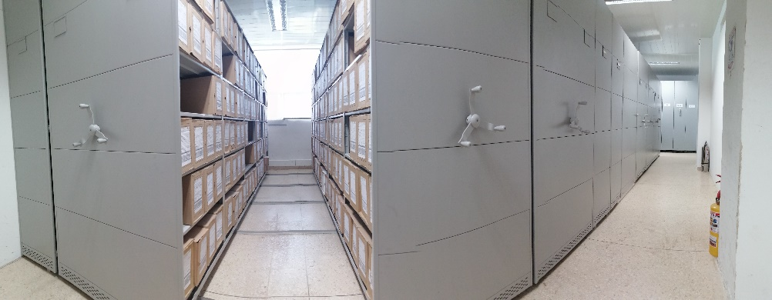

C. CARACTERÍSTICAS DE LA DOCUMENTACIÓN
IDENTIFICACIÓN DEL FONDO ACUMULDADO O DOCUMENTAL
UNIDAD POLICIAL |  |  |  |  |  | DEPARTAMENTO DE POLICIA CHOCÓ |  |  |  | DEPENDENCIA PRODUCTORA: |  |  |  | GRUPO DE GESTIÓN DOCUMENTAL DECHO
ACERVO DOCUMENTAL
Fechas Extremas Acervo Documental |  |  |  |  | Cantidades de Unidades de Conservación Cajas |  | Cantidad Soporte Documental
Fecha Inicial |  | 29 | 08 | 1963 | 670 |  | Archivo Central | Papel (Carpetas) | Análogo | Digital | Planos | Libros | Videos | Fotografías |  | Cintas |  | Microfilmes |  |  | Pergaminos
fecha final |  | 31 | 12 | 2019 |  |  |  | 1,172 | NO APLICA | NO APLICA | NO APLICA | 1377 | NO APLICA | NO APLICA |  | NO APLICA |  | NO APLICA |  |  | NO APLICA
Fecha Inicial |  |  |  |  |  |  | Archivo de Gestion | Papel (carpetas) | Análogo | Digital | Planos | Libros | Videos | Fotografías |  | Cintas |  | Microfilmes |  |  | Pergaminos
fecha final |  |  |  |  |  |  |  | NO APLICA | Análogo | NO APLICA | NO APLICA | NO APLICA | NO APLICA | NO APLICA |  | NO APLICA |  | NO APLICA |  |  | NO APLICA
Fecha Inicial |  | dia: | mes: | año: |  |  | Archivo Intermedio | Papel (carpetas) | Análogo | Digital | Planos | Libros | Videos | Fotografías |  | Cintas |  | Microfilmes |  |  | Pergaminos
...

